出店申込シート (2026 Autumn)
１ページ
出展希望の方は下記送信先まで、出展申込シートを送信下さい。 |  |  |  |  |  |  |  |  |  |  |  |  |  |  | 出展希望の方は下記送信先まで、出展申込シートを送信下さい。 |  |  |  |  |  |  |  | 記入例（参考）
 | （公社）青森県物産振興協会 送信先 E-mail：kudou@aomori-bussan.or.jp |  |  |  |  |  |  |  |  |  |  |  |  |  |  | 青森県商工会連合会 広域支援課 送信先 E-mail：kouiki@aomorishokoren.or.jp

FOOD MATCH AOMORI 2026 Autumn |  |  |  |  |  |  |  |  |  |  |  |  |  |  | FOOD MATCH AOMORI
 |  |  |  | 出展申込シート |  |  |  |  |  |  |  |  |  |  |  |  |  | 出展申込シート
 |  |  |  | （６/12締切）
住所等
住所等
1．出展者情報 |  |  |  |  |  |  |  |  |  |  |  |  |  |  | 1．出展者情報
会社名
会社名
 | 記入例を参考にカタログに掲載される商品情報等をご記入ください。（カタログ掲載は２商品のみです）
 | ※黄色部分のみご記入願います、行の挿入や列の追加は、行わないで下さい。
NO. |  |  |  |  |  | 住所： |  |  |  |  |  |  |  |  |  | NO. |  |  |  | 住所： | 青森県○○○○○○
 |  |  |  |  |  | TEL： |  |  | FAX： |  |  |  |  |  |  | 株式会社 ○○ |  |  |  | TEL： | ○○○○○○ |  |  | FAX： | ○○○○○○
 |  |  |  |  |  | 担当者： |  |  | 所属： |  |  |  |  |  |  |  |  |  |  | 担当者： | ○○○○ |  |  | 所属： | ○○○○○○
 |  |  |  |  |  | Mail： |  |  |  |  |  |  |  |  |  |  |  |  |  | Mail： | ○○○○○○○○○○
記入例を参考に 商品画像データを貼付け下さい |  |  |  |  |  |  | 記入例を参考に 商品画像データを貼付け下さい |  |  |  |  |  |  |  |  | 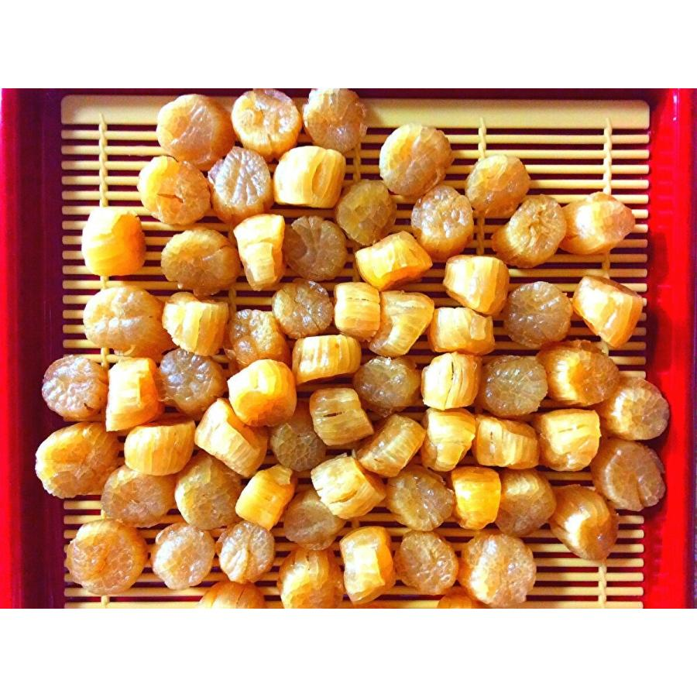 |  |  |  |  | 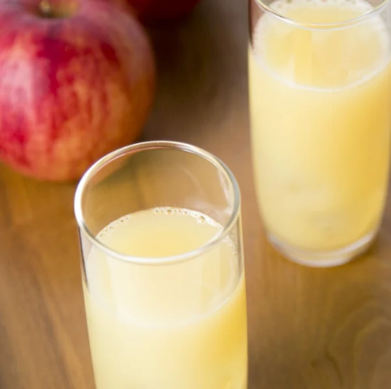

商品名
商品名
 |  |  |  |  |  |  |  |  |  |  |  |  |  |  |  | 干し貝柱 |  |  |  |  | りんごジュース

 |  |  |  |  |  |  |  |  |  |  |  |  |  |  |  | 青森県陸奥湾産のほたてを使用。 添加物なし。 半乾燥でやわらかめ。 |  |  |  |  | 青森県産のリンゴを使用。 ほど良い酸味のある口あたり。

内容量 |  |  | 希望小売価格 |  | （税抜） |  | 内容量 |  | 希望小売価格 |  |  | （税抜） |  |  |  | 内容量 | 100ｇ | 希望小売価格 | 3,000円（税抜） |  | 内容量 | 750ｍｌ |  | 希望小売価格 |  | 1,000円（税抜）
加工地・ 生産地 |  |  | 賞味期限 |  |  |  | 加工地・ 生産地 |  | 賞味期限 |  |  |  |  |  |  | 加工地・ 生産地 | ○○町 | 賞味期限 | 365日 |  | 加工地・ 生産地 | ○○町 |  | 賞味期限 |  | 30日
 |  |  | 保管・ 保存方法 |  |  |  |  |  | 保管・ 保存方法 |  |  |  |  |  |  |  |  | 保管・ 保存方法 | 常温 |  |  |  |  | 保管・ 保存方法 |  | 常温
サンプル |  |  |  |  |  |  | サンプル |  |  |  |  |  |  |  |  | サンプル | 可 |  |  |  | サンプル | 可

出展品ＰＲ情報（１２０字程度）
出展品ＰＲ情報（１２０字程度）
2．出展ブースのジャンルを「一つだけ〇」で選択して下さい。（必須）

（ 酒・飲料等 農産加工・菓子等 水産加工 畜産加工 調味料等 ） | （ 酒・飲料等 農産加工・菓子等 水産加工 畜産加工 調味料等 ）
必ず、税抜価格を記入し、（税抜）と表記する
必ず、税抜価格を記入し、（税抜）と表記する
3. 商品カタログに掲載する商品説明フレーズやテーマなどを30字程度で記載下さい。（必須）
 | 例 | ：青森県産のホタテを使用し、独自製法で製造した加工品

４．過去にFOOD MATCH AOMORIに出展したことはありますか。（必須）
（ 酒・飲料等 農産加工・菓子等 水産加工 畜産加工 調味料等 ） | あ り ・ な し
１ページ
5．出展予定の全商品リスト（上記２商品も記入願います）（必須）
NO | 出店商品名 |  |  |  |  | 保存 |  | 内容量・数量 | 試食 |  | 各種認証 （HACCP） |  |  | 備考
例 | 青天の霹靂 |  |  |  |  | 常温 |  | ２kg | 無 |  | HACCP |  |  | 新商品
1 |  |  |  |  |  | 常温・冷蔵・冷凍 |  |  | 有・無
2 |  |  |  |  |  | 常温・冷蔵・冷凍 |  |  | 有・無
3 |  |  |  |  |  | 常温・冷蔵・冷凍 |  |  | 有・無
4 |  |  |  |  |  | 常温・冷蔵・冷凍 |  |  | 有・無
5 |  |  |  |  |  | 常温・冷蔵・冷凍 |  |  | 有・無
6 |  |  |  |  |  | 常温・冷蔵・冷凍 |  |  | 有・無
7 |  |  |  |  |  | 常温・冷蔵・冷凍 |  |  | 有・無
8 |  |  |  |  |  | 常温・冷蔵・冷凍 |  |  | 有・無
9 |  |  |  |  |  | 常温・冷蔵・冷凍 |  |  | 有・無
10 |  |  |  |  |  | 常温・冷蔵・冷凍 |  |  | 有・無
11 |  |  |  |  |  | 常温・冷蔵・冷凍 |  |  | 有・無
12 |  |  |  |  |  | 常温・冷蔵・冷凍 |  |  | 有・無
13 |  |  |  |  |  | 常温・冷蔵・冷凍 |  |  | 有・無
14 |  |  |  |  |  | 常温・冷蔵・冷凍 |  |  | 有・無
15 |  |  |  |  |  | 常温・冷蔵・冷凍 |  |  | 有・無

6．電気器具の使用 ⇒ 使用する ・ 使用しない （いずれかに○）（必須）
 | ※電気を使用する場合は出展料の他に、4,400円ご負担いただきます。
 | ※使用する電気機器は、電圧100V以下のものに限らせていただきます。
 | ※当日、会場にはコンセントがない為、事前に申請のない電気器具は一切使用する事ができません。

NO | 使用電気器具（パソコン、ホットプレート、小型冷蔵庫 等） |  |  |  |  |  |  |  |  | 使用電力（ﾜｯﾄ） |  |  |  | 数量
1 |  |  |  |  |  |  |  |  |  |  |  |  | W
2 |  |  |  |  |  |  |  |  |  |  |  |  | W

【申込にあたっての留意事項】
・ 出展キャンセルについては、開催日まで1か月を経過した場合、出展料及び電気料をご負担いただきます。
・ 参加者とのご商談、お取引等については、各社の判断と責任のもとで行ってください。
・ 特定の参加者と商談を行った事実が第三者に伝わった結果生じた不利益・トラブル等には一切責任を負いません。
・ 商品内容・ニーズによっては参加をお断りする場合もありますので御了承ください。
・ 記載頂いた情報は、当日会場で配布するカタログに掲載させていただきます。

